清单
1) ENGLISH ITEM NAME (ex : OOOO machine) | 2) MANUFACTUROR (ex : OOO company) | 3) MODEL NO (ex : abc-123) | 4)Serial number | 5) VOLTAGE (ex : 220V) | 6) CAPACITY (ex :1200KW) | 7) Production date (yyyy-mm-dd) | 8) HS CODE (0000.00.00) | 9) ORIGIN (MADE IN China) | 10) NEW or USED (NEW) | 11) PICTURE (BEFORE PACKING) | 12) PICTURE (NAME PLATE) | 13)Quantity | 14)Total cost | 15)cost(USD) | 16)Issued qty | 17)CARTON NO | 18)CTN QTY | 19)G.W(KGS) | 20)N.W(KGS) | 21)L(cm) | 22)W(cm) | 23)H(cm) | 24)CBM | 25)应用范围 | 26)是否带电源 | 27)是否自行制造
插机过炉Fixture | Techsen Electronics(ShenZhen)Co.,Ltd | OP MODULE CLASS |  |  |  | 2022-04-13 |  | China | New |  |  | 8 | 126.4 | 15.8 | 8 | A1 | 1 | 毛重：13Kg |  | 42 | 33 | 33 | 0.046 | 插机过炉 | 否 | 是
插机过炉Fixture | Techsen Electronics(ShenZhen)Co.,Ltd | DB-90 INPUT板 |  |  |  | 2022-04-13 |  | China | New | 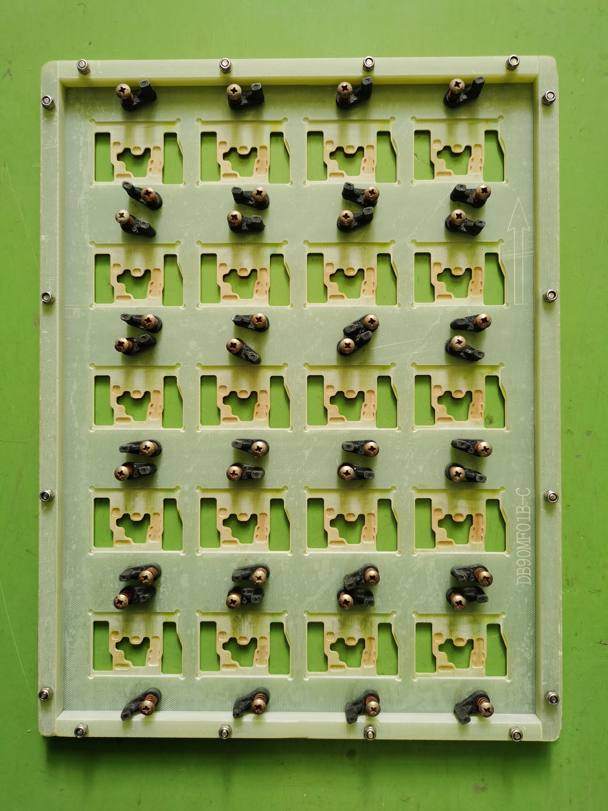 |  | 3 | 47.4 | 15.8 | 3 | A1 |  |  |  |  |  |  |  | 插机过炉 | 否 | 是
插机过炉Fixture | Techsen Electronics(ShenZhen)Co.,Ltd | DB-90 JACK板 |  |  |  | 2022-04-13 |  | China | New | 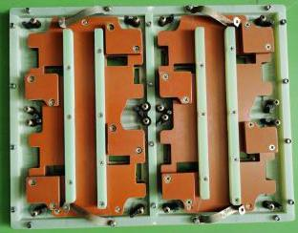 |  | 4 | 126 | 31.5 | 4 | A2 | 1 | 毛重：28Kg |  | 44 | 39 | 32 | 0.055 | 插机过炉 | 否 | 是
插机过炉Fixture | Techsen Electronics(ShenZhen)Co.,Ltd | GT-1 |  |  |  | 2022-04-13 |  | China | New | 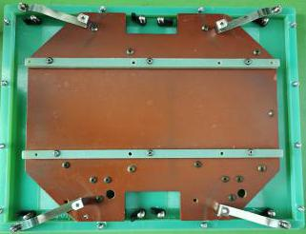 |  | 8 | 252 | 31.5 | 8 | A2 |  |  |  |  |  |  |  | 插机过炉 | 否 | 是

